封面
供应端各产品&订单 字段

一日游的看这里
小交通的看这里

路线产品-基本信息
序号 | 名称 | 示例 | 创建的时候是否填写 | 是否必填 | 填写类型 | 限制 | 标准 | 非标准 | 备注
1 | 展示标题 | 【赠38元自助午餐及免费接机】西安兵马俑+秦始皇陵+华清宫经典一日游（车载WiFi、送公仔） | 是 | 是 | 输入框 | 1-100个字节（上限50汉字） |  | √
2 | 内部标题 | 西安兵马俑+秦始皇陵+华清宫经 | 是 | 是 | 输入框 | 1-100个字节（上限50汉字）
3 | id | PTO09898 | 否 | 否 | — |  | √
4 | 评分 | 4.8 | 否 | 否 | — |  | √ |  | 算法得出
5 | 类型 | 一日游 | 是 | 是 | 单选项 |  | √
6 | 出发城市 | 西安 | 是 | 是 | 城市选择控件 |  | √
7 | 返回城市 | 西安 | 是 | 是 | 城市选择控件
8 | 交通方式 | 汽车去 汽车回 | 是 | 是 | 输入框 | 1-40个字节（上限20个汉字）
9 | 出团时间 | 2013-1-1 —2013-3-1 | 是 | 是 | 时间选择控件（范围）
10 | 接客范围 | 三环路 | 是 | 是 | 输入框 | 1-20个字节（上限10个汉字） | √
11 | 服务保障 | 铁定成团 无自费 无购物 | 是 | 否 | 勾选
12 | 客服QQ | 78787721 | 否 | 否 | 输入框 | 1-20个字节（上限10个汉字） | √ |  | 支持平台填写
13 | 客户电话 | 028-8888888 | 否 | 是 | 是
14 | 库存 | 100 | 是 | 是 | 输入框 | 1-20个字节（上限10个汉字） | √ |  | 和 日 做绑定
15 | 是否显示剩余库存 | 是 | 是 | 是 | 勾选 |  | √
16 | 是否支持接机服务 | 是 | 是 | 是 | 勾选 |  | √
17 | 是否支持接火车服务 | 是 | 是 | 是 | 勾选 |  | √
18 | 产品头图 | 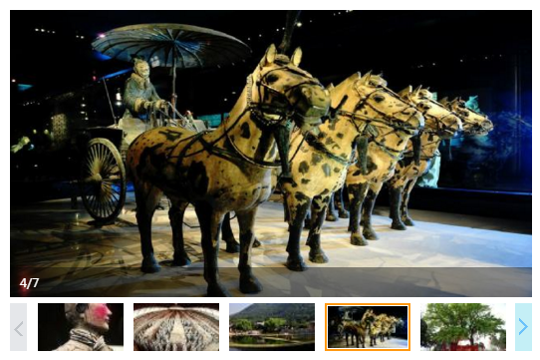 | 是 | 是 | 图片上传控件 | 最多五张，支持jpg bmp png格式 单张容量上限2mB 默认第一张为封面 | √ |  | 最多五张，支持jpg bmp png格式 单张容量上限2mB 默认第一张为封面
 | 销售话语 |  | 是 | 是
19 | 路线卖点 | 全面提升舒适度，每车拥有10%空座率，参加行程即赠接机服务一次 行程内特别赠送使用无线耳麦、自助餐、预定出行每单额外赠送公仔 西安三环内酒店可享专车接客，优秀导游贴心讲解古都历史 | 是 | 否 | 文本输入框 | 上限10mb内内容 |  | √
20 | 费用说明 | 包含什么 不包含什么 什么需要自理 | 是 | 是 | 文本输入框 | 上限10mb内内容 |  | √
21 | 购买/预定须知 | 简单介绍流程 | 否 | 否 | 后台配置 |  |  | √ | 建议平台做
22 | 路线特色 | 富文本编辑框 | 是 | 是 | 富文本 | 上限10mb内内容 |  | √
23 | 路线行程 | 富文本编辑框 | 是 | 是 | 富文本 | 上限10mb内内容 |  | √
24 | 零售价 |  | 是 | 是 | 输入框 | 1-20个字节（上限10个汉字） | √ |  | 区分 儿童 和 成人 并且和时间挂钩
25 | 原价 |  | 是 | 是 | 输入框 | 1-20个字节（上限10个汉字） | √
26 | 佣金比例 |  | 是 | 是 | 输入框 | 1-20个字节（上限10个汉字） | √
27 | 退款政策 |  | 是 | 是 | 下拉选项 | —
28 | 退款手续多少手续费 |  | 是 | 是 | 输入框 | 1-20个字节（上限10个汉字）
29 | 截止结单锁定时间 |  | — | — | 输入框
 | 单房差差价 | 300 | 是 | 是 | 输入框 | 0-9999.99 直接数字 |  |  | 多日游字段

